Sheet1
Messaging APIでできること

 | 前提
 | ・検証に使用した構成は以下の通り。

 | ・作成したLINE公式アカウントは以下の通り

 | １．応答メッセージ
 | 応答メッセージは、ユーザーがLINE公式アカウントを友だち追加したり、LINE公式アカウントにメッセージを送ったりなど、ユーザーのアクションに応答するためのメッセージです。
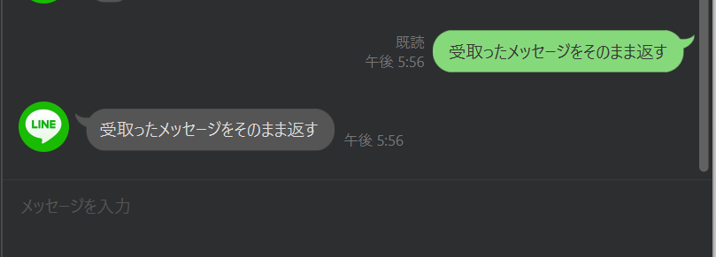

 | ２．プッシュメッセージ
 | 任意のタイミングでユーザーに送信できるメッセージです。以下のいずれかの方法で送信できます。
 |  | ・プッシュメッセージ
 |  | ・マルチキャストメッセージ
 |  | ・ナローキャストメッセージ
 |  | ・ブロードキャストメッセージ

 | ３．様々なタイプのメッセージを送る
 |  | ①テキストメッセージ
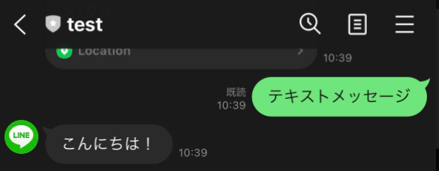

 |  | ②スタンプメッセージ
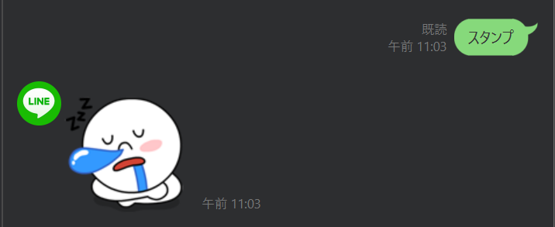
 |  | ③画像メッセージ

 |  | ③画像メッセージ
 |  | ④動画メッセージ
 |  | ⑤音声メッセージ
 |  | ⑥位置情報

 |  | ⑦イメージマップメッセージ
 |  | イメージマップメッセージは、複数のタップ領域を設定した画像を送信できるメッセージです。
 |  | ユーザーがタップ領域をタップすることで、特定のウェブページにアクセスしたり、ユーザーからメッセージを送信したりできます。
 |  | また、画像の上で動画を再生したり、動画再生後にリンク先を設定したラベルを表示したりできます。
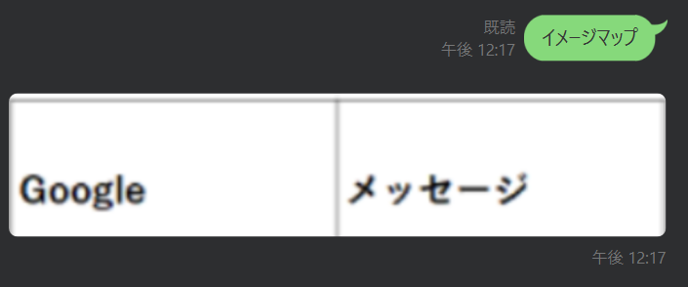

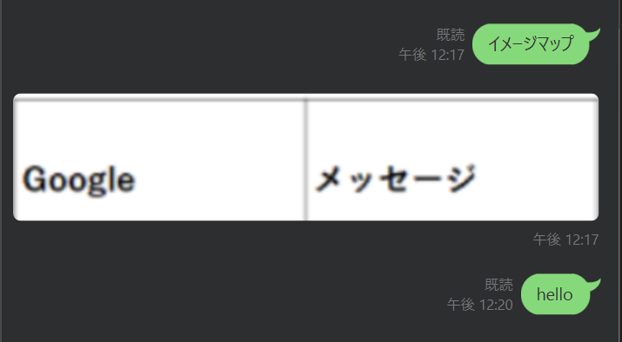
 |  | 指定したURLに遷移 |  |  | 指定したメッセージをLinebotに送信する
 |  | https://www.google.com/

 |  | ⑧テンプレートメッセージ
 |  | テンプレートメッセージは、あらかじめレイアウトが定義されたテンプレートをカスタマイズして構築するメッセージです。
 |  | 以下のタイプのテンプレートを利用できます。
 |  |  | ・ボタン
 |  |  | 画像、タイトル、テキストに加えて、複数のアクションボタンが含まれたテンプレートです。
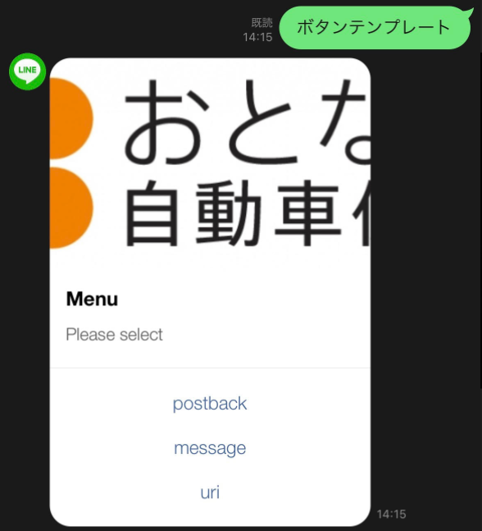

 |  |  | https://developers.line.biz/ja/reference/messaging-api/#action-objects
 |  |  | 各ボタンそれぞれに以下のアクションを設定できる
 |  |  |  | ポストバックアクション
 |  |  |  | メッセージアクション
 |  |  |  | URIアクション
 |  |  |  | 日時選択アクション
 |  |  |  | カメラアクション
 |  |  |  | カメラロールアクション
 |  |  |  | 位置情報アクション
 |  |  |  | リッチメニュー切替アクション

 |  |  | ・確認
 |  |  | 2つのアクションボタンを表示するテンプレートです。
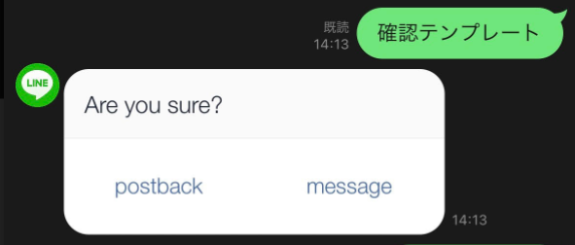

 |  |  | ・カルーセル
 |  |  | 複数のカラムを表示するテンプレートです。カラムは横にスクロールして順番に表示できます。
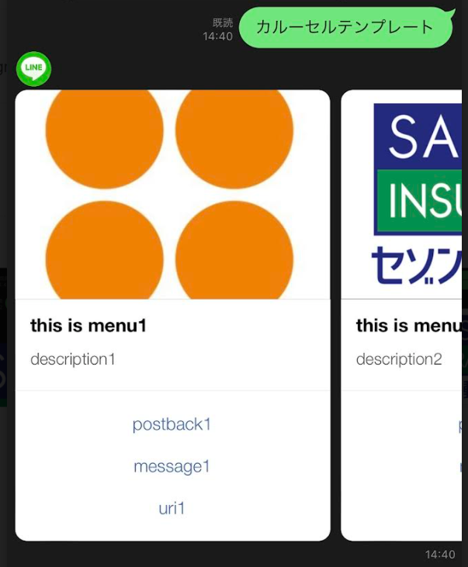
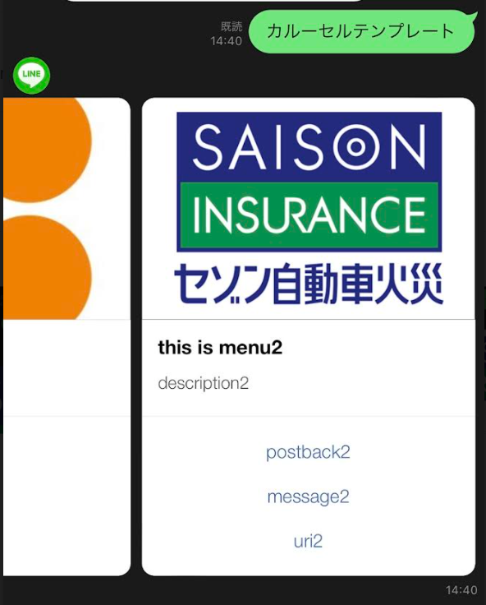

 |  |  | ・画像カルーセル

 |  |  | 画像カルーセル
 |  |  | 複数の画像を表示するテンプレートです。画像は横にスクロールして順番に表示できます。
 |  |  | 画像がタップされたときのアクションを定義できる
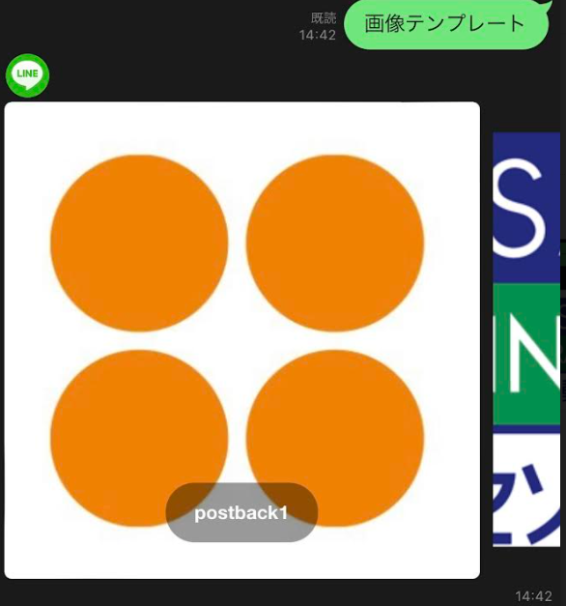
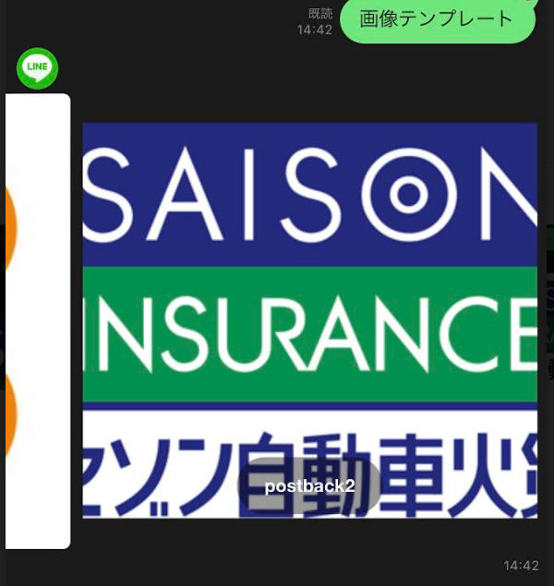

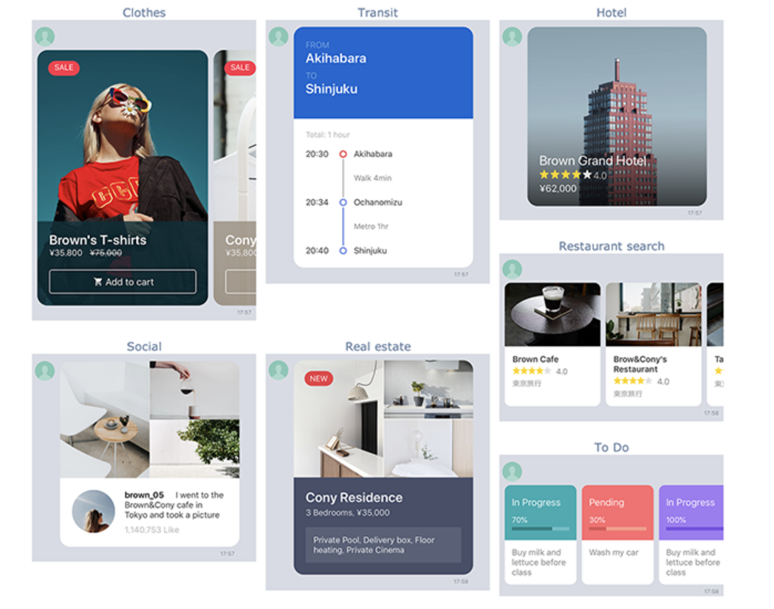
 |  | ⑨Flex Message
 |  | Flex Messageは、CSS Flexible Box（CSS Flexbox）の基礎知識を使って、レイアウトを自由にカスタマイズできるメッセージです。
 |  |  | コンテナ
 |  |  |  | バブル
 |  |  |  | カルーセル
 |  |  | コンポーネント
 |  |  |  | ボックス
 |  |  |  | ボタン
 |  |  |  | 画像
 |  |  |  | 動画
 |  |  |  | アイコン
 |  |  |  | テキスト
 |  |  |  | スパン
 |  |  |  | セパレータ
 |  |  |  | フィラー

 |  |  | 奥が深そうなので、後ほど調査・・・

 |  | その他：クイックリプライ
 |  | クイックリプライボタンを設定したメッセージを送信すると、メッセージのほかに、トーク画面の下部にそれらのボタンが表示されます。ユーザーはボタンをタップするだけで、ボットからのメッセージに簡単に返信できます。
 |  | https://developers.line.biz/ja/docs/messaging-api/using-quick-reply/#using-quick-reply-introduction
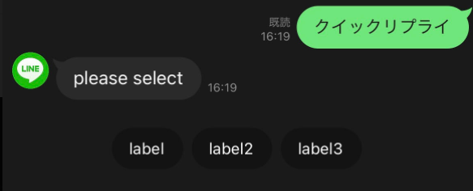

 | ４．ユーザーが送ったコンテンツを取得する
 | ユーザーが送った画像、動画、音声、およびファイルを取得できます。ユーザーが送ったコンテンツは一定期間後、自動的に削除されることに注意してください。

 | ５．ユーザープロフィールを取得する
 | 1対1のトークやグループトークでLINE公式アカウントと対話するLINEユーザーの情報を取得できます。取得できるLINEユーザー情報は、ユーザー名、プロフィール画像、ステータスメッセージの3つです。

 | ６．グループトークに参加する
 | グループトークにメッセージを送信して、参加メンバーの情報を取得できます。
 | ⇒1対1でのやり取りがメインのため対象外

 | ７．リッチメニューを使う
 | リッチメニューはカスタマイズできるメニューで、ユーザーがどのようにLINE公式アカウントと対話できるか理解するのに役立ちます。ユーザーはいつでもトーク画面からこのメニューにアクセスできます。
 | https://developers.line.biz/ja/docs/messaging-api/using-rich-menus/

 | ８．ビーコンを使う
 | LINE Beaconを使用して、ユーザーがビーコンの電波の受信圏に入ったときにLINE公式アカウントがユーザーとどう対話するか設定することができます。
 | ⇒使用用途が検討付かないため、対象外

 | ９．アカウント連携を使う
 | アカウント連携機能を使うと、プロバイダー（企業や開発者）が提供するサービスの既存のユーザーアカウントを、LINE公式アカウントと友だちになっているLINEユーザーのアカウントとセキュアに連携できます。
 | https://developers.line.biz/ja/docs/messaging-api/linking-accounts/

 | １０．送信メッセージ数を取得する
 | この操作により取得される値はMessaging APIを使って送信されるメッセージの数で、LINE Official Account Managerから送信されるメッセージの数は含まれません。
 | ⇒分析で使うAPIなので、調査対象外

